Обложка
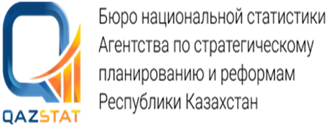

Дата опубликования: 01.09.2026
Дата следующего опубликования: 10.11.2026

Наличие и движение рабочей силы на предприятиях Мангистауской области

По юридическим лицам и (или) их структурным и обособленным подразделениям всех видов экономической деятельности, с численностью работников свыше 100 человек, а также с численностью до 100 человек, кроме малых предприятий, занимающихся предпринимательской деятельностью

II квартал 2026 года

14 серия Статистика труда и занятости

